set_info
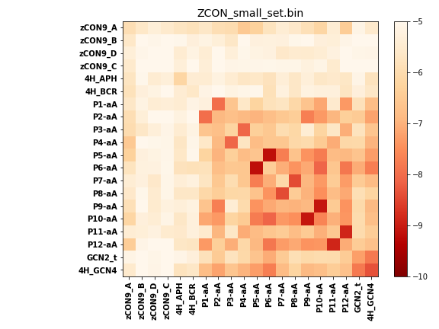
N_pairs: | 12
N_heterodimers: | 8
N_homodimers: | 4
orthogonality_average: | -1.582716465
orthogonality_average_%: | 31.6543292999
orthogonality_gap: | 3.36866998672
orthogonality_gap_%: | -67.3733997345
N_offtarget_above_min_ontarget: | 372

max_affinity: | -9.16613960266
min_affinity: | -4.2717795372
lower_is_better: | True

binding_min_affinity: | -4.74392938614
binding_min_affinity_%: | -5.12141227722

nonbinidng_max_affinity: | -8.11259937286
nonbinidng_max_affinity_%: | 62.2519874573

total_II_pairs: | 17
total_II_pairs_%: | 35.4166666667
total_IN_mismatches: | 0
total_IN_mismatches_%: | 0.0
total_NN_pairs: | 14
total_NN_pairs_%: | 29.1666666667

total_electrostatic_matches: | 61
total_electrostatic_matches_%: | 63.5416666667
total_electrostatic_mismatches: | 8
total_electrostatic_mismatches_%: | 8.33333333333

starting_pos: | f
N_heptades: | 4
N_aminoacids: | 36

normalization_max: | -10
normalization_min: | -5

